1
Informe Nacional de Competividad 2022-2023
Capítulo: Internacionalización
Gráfica 1

Caracterización de la población migrante venezolana en Colombia, a febrero de 2022.
Fuente: Migración Colombia (2022).
https://www.migracioncolombia.gov.co/infografias/distribucion-de-venezolanos-en-colombia-corte28-de-febrero-de-2022
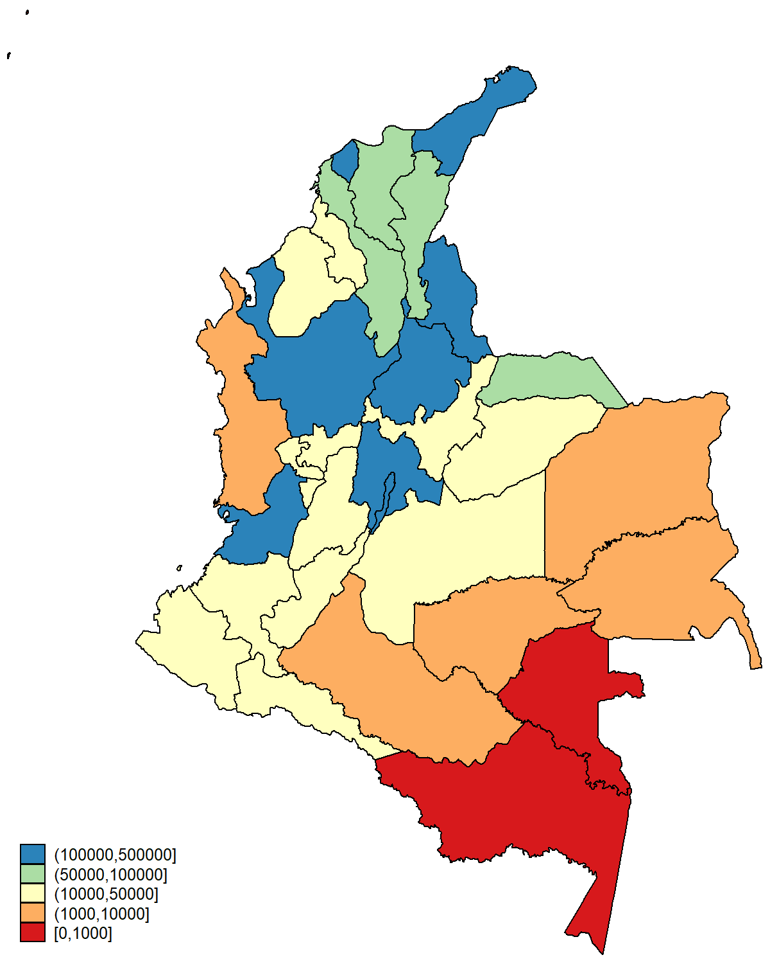
País | Departamento | # venezolanos residentes | % del total | 333,806 | 1,231,675 | 617,069 | 295,038 | 0.38
11 | Bogotá D.C. | 495,236 | 20.0 | REGULARES | EN PROCESO | AUTORIZADOS | IRREGULARES
5 | Antioquia | 344,223 | 13.9 |  | Estatuto Temporal de Protección
54 | Norte de Santander | 253,911 | 10.3
76 | Valle del Cauca | 193,440 | 7.8 | Rango edad | Mujeres | Hombres
8 | Atlántico | 175,265 | 7.1 | <= 4 | 51,690 | 52,952
25 | Cundinamarca | 153,923 | 6.2 | 5 a 17 | 248,123 | 249,702
44 | La Guajira | 135,059 | 5.5 | 18 a 29 | 401,275 | 365,256
68 | Santander | 109,889 | 4.4 | 30 a 39 | 269,395 | 283,306 | 0.7202243163
13 | Bolívar | 94,024 | 3.8 | 40 a 49 | 155,049 | 150,443
47 | Magdalena | 80,847 | 3.3 | 50 a 59 | 89,319 | 69,980
20 | Cesar | 64,554 | 2.6 | 60 a 69 | 39,478 | 26,842
81 | Arauca | 55,245 | 2.2 | > 70 | 14,341 | 9,887
66 | Risaralda | 41,767 | 1.7
15 | Boyacá | 36,928 | 1.5
50 | Meta | 35,048 | 1.4
73 | Tolima | 23,459 | 1.0
85 | Casanare | 22,748 | 0.9
19 | Cauca | 21,875 | 0.9
63 | Quindío | 20,489 | 0.8
52 | Nariño | 19,069 | 0.8
23 | Córdoba | 18,251 | 0.7
17 | Caldas | 17,725 | 0.7
70 | Sucre | 16,075 | 0.7
41 | Huila | 12,591 | 0.5
86 | Putumayo | 11,889 | 0.5
99 | Vichada | 9,934 | 0.4
94 | Guainía | 6,788 | 0.3
27 | Chocó | 3,508 | 0.1
18 | Caquetá | 1,705 | 0.1
95 | Guaviare | 1,680 | 0.1
91 | Amazonas | 331 | 0.0
88 | Archipiélago de San Andrés | 97 | 0.0
97 | Vaupés | 15 | 0.0

3a
Informe Nacional de Competividad 2022-2023
Capítulo: Internacionalización
Gráfica 3a

a. Inversión extranjera según departamento de destino (% del total), 2020*.
Fuente: DANE - EAID (2022). Cálculos: CPC.
Notas: Departamentos en los que efectivamente se usan los recursos de la inversión recibida.

Departamentos | 2020 | Participación %
Vaupés | - | 0.00%
Guainía | - | 0.00%
San Andrés | 40,700 | 0.00%
Caquetá | 646,683 | 0.01%
Vichada | 1,791,861 | 0.02%
Chocó | 1,812,533 | 0.02%
Amazonas | 2,963,500 | 0.04%
Nariño | 3,677,292 | 0.04%
Quindío | 5,444,040 | 0.1%
Guaviare | 9,708,106 | 0.1%
Cauca | 10,099,885 | 0.1%
Norte de Santander | 10,206,181 | 0.1%
Huila | 12,987,997 | 0.2%
Sucre | 19,663,238 | 0.2%
Risaralda | 28,889,711 | 0.3%
Caldas | 41,045,896 | 0.5%
Bolívar | 43,906,190 | 0.5%
Córdoba | 50,325,655 | 0.6%
Magdalena | 64,060,316 | 0.8%
Tolima | 85,122,627 | 1.0%
Cesar | 92,601,752 | 1.1%
Valle del Cauca | 121,715,695 | 1.4%
Atlántico | 192,993,620 | 2.3%
Putumayo | 213,351,747 | 2.5%
Arauca | 335,798,426 | 4.0%
Santander | 342,963,542 | 4.1%
Antioquia | 395,842,909 | 4.7%
Cundinamarca | 429,887,563 | 5.1%
La Guajira | 537,822,301 | 6.4%
Meta | 680,195,491 | 8.1%
Boyacá | 822,782,309 | 9.8%
Casanare | 843,349,877 | 10.0%
Bogotá D.C. | 1,415,926,086 | 16.9%
No Reportado | 1,579,320,742 | 18.8%
TOTAL | 8,396,944,470 | 100.0%

3b
Informe Nacional de Competividad 2022-2023
Capítulo: Internacionalización
Gráfica 3b

b. Inversión extranjera según actividad económica (USD millones).
Fuente: Banco de la República (2022). Cálculos: CPC.

Año | 2021 | Participación %
Servicios financieros y empresariales | 2,305 | 25%
Minería | 1,744 | 19%
Industrias manufactureras | 1,345 | 14%
Electricidad, gas y agua | 1,052 | 11%
Transportes, almacenamiento y comunicaciones | 1,045 | 11%
Comercio y alojamiento | 755 | 8%
Servicios comunales sociales y personales | 492 | 5%
Construcción | 325 | 3%
Agropecuario | 246 | 3%

3c
Informe Nacional de Competividad 2022-2023
Capítulo: Internacionalización
Gráfica 3c.

c. Inversión de Colombia en el exterior según país de destino (% del total).
Fuente: Banco de la República (2022). Cálculos: CPC.

Destino | 2021 | Participación %
Antillas Holandesas | -206 | -7%
Chile | -67 | -2%
Canadá | -45 | -1%
Paraguay | -45 | -1%
Francia | -15 | 0%
Malta | -14 | 0%
Costa Rica | -8 | 0%
Venezuela | -5 | 0%
Bélgica | -0 | 0%
India | -0 | 0%
Aruba | - | 0%
Corea del Sur | - | 0%
Hong Kong | - | 0%
Isla de Man | - | 0%
Islandia | - | 0%
Jamaica | - | 0%
Lituania | - | 0%
Mauricio | - | 0%
Nigeria | - | 0%
Rumania | - | 0%
Suecia | - | 0%
Surinam | - | 0%
Trinidad y Tobago | - | 0%
Otros Países | - | 0%
Italia | 0 | 0%
Japón | 0 | 0%
Puerto Rico | 0 | 0%
Singapur | 0 | 0%
Bolivia | 1 | 0%
Gibraltar | 1 | 0%
Nicaragua | 2 | 0%
Portugal | 2 | 0%
Suiza | 2 | 0%
Alemania | 2 | 0%
Irlanda | 3 | 0%
Curazao | 3 | 0%
República Dominicana | 4 | 0%
Bermudas | 5 | 0%
Bahamas | 5 | 0%
China | 7 | 0%
Argentina | 15 | 0%
Uruguay | 22 | 1%
Barbados | 22 | 1%
Islas Caimán | 28 | 1%
El Salvador | 39 | 1%
Guatemala | 46 | 1%
Honduras | 72 | 2%
Brasil | 80 | 3%
Ecuador | 101 | 3%
Estados Unidos | 129 | 4%
Islas Vírgenes Británicas | 139 | 4%
Perú | 300 | 9%
México | 360 | 11%
España | 365 | 12%
Inglaterra | 389 | 12%
Luxemburgo | 393 | 12%
Panamá | 441 | 14%
Países Bajos | 589 | 19%
Total paises | 3,162 | 100%

3d
Informe Nacional de Competividad 2022-2023
Capítulo: Internacionalización
Gráfica 3d

d. Inversión de Colombia en el exterior según actividad económica (USD millones).
Fuente: Banco de la República (2022). Cálculos: CPC.

Año | 2021 | Participación %
Servicios financieros y empresariales | 1,192 | 37.7%
Transportes, almacenamiento y comunicaciones | 876 | 27.7%
Industrias manufactureras | 662 | 20.9%
Minería | 382 | 12.1%
Electricidad, gas y agua | 162 | 5.1%
Servicios comunales sociales y personales | 41 | 1.3%
Agropecuario | 10 | 0.3%
Construcción | 0 | 0.0%
Actividades no especificadas | -75 | -2.4%
Comercio y alojamiento | -87 | -2.7%

4
Informe Nacional de Competividad 2022-2023
Capítulo: Internacionalización
Gráfica 4

Número de productos exportados y de mercados de destino de las exportaciones. Departamentos de Colombia, 2021.
Fuente: DANE (2022). Cálculos: CPC.
Nota: El tamaño de la burbuja indica la participación del departamento en las exportaciones nacionales. Este valor oscila entre 0 % y 17 %.

Dpto | Departamento | Productos | Destinos | Part. % | cód. dpto | Export. 2021
0 | Petróleo | 7 | 26 | 26% | 0 | 10,546,379,843
5 |  | 2855 | 158 | 17% | 5 | 6,820,844,029
8 |  | 1608 | 107 | 4% | 8 | 1,604,161,199
11 |  | 3883 | 165 | 8% | 11 | 3,344,861,594
13 |  | 1116 | 110 | 6% | 13 | 2,541,424,471
15 |  | 75 | 51 | 1% | 15 | 585,233,378
17 |  | 501 | 98 | 3% | 17 | 1,105,970,945
18 |  | 8 | 5 | 0% | 18 | 2,772,436
19 |  | 177 | 61 | 0% | 19 | 155,470,468
20 |  | 72 | 43 | 6% | 20 | 2,514,172,760
23 |  | 97 | 56 | 2% | 23 | 753,415,529
25 |  | 1861 | 123 | 5% | 25 | 2,035,998,150
27 |  | 7 | 13 | 0% | 27 | 50,661,788
41 |  | 51 | 70 | 2% | 41 | 745,337,461
44 |  | 156 | 30 | 4% | 44 | 1,731,966,473
47 |  | 418 | 72 | 2% | 47 | 756,995,103
50 |  | 93 | 42 | 1% | 50 | 467,884,102
52 |  | 358 | 36 | 0% | 52 | 102,932,237
54 |  | 452 | 54 | 1% | 54 | 486,304,500
63 |  | 175 | 65 | 1% | 63 | 244,473,870
66 |  | 550 | 83 | 1% | 66 | 367,876,361
68 |  | 791 | 100 | 2% | 68 | 838,867,201
70 |  | 127 | 20 | 2% | 70 | 706,222,164
73 |  | 112 | 48 | 0% | 73 | 65,540,064
76 |  | 2155 | 138 | 4% | 76 | 1,835,137,296
81 |  | 47 | 20 | 0% | 81 | 971,912
85 |  | 30 | 7 | 2% | 85 | 630,545,571
86 |  | 2 | 6 | 0% | 86 | 179,607,376
88 |  | 62 | 3 | 0% | 88 | 1,870,932
94 |  | 2 | 2 | 0% | 94 | 25,596
97 |  | 2 | 2 | 0% | 97 | 29,525
99 |  | 1 | 1 | 0% | 99 | 28,000

5a
Informe Nacional de Competividad 2022-2023
Capítulo: Internacionalización
Gráfica 5a

a. Participación departamental, 2021.
Fuente: DANE (2022b)-Encuesta Trimestral de Comercio Exterior de Servicios. Cálculos: CPC.

Departamentos | 2014 | 2015 | 2016 | 2017 | 2018 | 2019 | 2020 | 2021 | Part. % 2021
Bogotá D.C. | 2,553,674 | 2,451,325 | 2,214,660 | 2,443,281 | 2,739,862 | 3,067,260 | 2,448,440 | 2,991,256 | 76.7%
Antioquia | 392,464 | 159,670 | 349,876 | 472,082 | 463,531 | 258,614 | 252,942 | 318,727 | 8.2%
Atlántico | 83,086 | 67,231 | 63,287 | 61,003 | 83,710 | 84,559 | 108,869 | 191,081 | 4.9%
Valle del Cauca | 83,592 | 82,773 | 77,255 | 75,674 | 101,900 | 103,320 | 119,832 | 126,013 | 3.2%
Bolívar | 86,459 | 66,730 | 64,077 | 88,020 | 136,700 | 122,535 | 92,659 | 107,363 | 2.8%
Santander | 21,777 | 15,643 | 26,029 | 33,891 | 38,435 | 51,480 | 45,698 | 76,382 | 2.0%
Cundinamarca | 34,744 | 31,225 | 31,258 | 50,951 | 60,820 | 34,995 | 30,454 | 34,429 | 0.9%
Risaralda | 11,143 | 9,919 | 9,031 | 9,859 | 8,507 | 9,153 | 26,976 | 30,138 | 0.8%
Caldas | 37,974 | 51,168 | 37,981 | 33,078 | 50,637 | 20,356 | 30,223 | 19,309 | 0.5%
Magdalena | 2,822 | 4,772 | 4,315 | 4,849 | 3,974 | 4,389 | 4,669 | 3,206 | 0.1%

5b
Informe Nacional de Competividad 2022-2023
Capítulo: Internacionalización
Gráfica 5b

b. Composición por tipo de servicio (USD millones). Colombia, 2013 - 2021.
Fuente: DANE (2022b)-Encuesta Trimestral de Comercio Exterior de Servicios. Cálculos: CPC.
Nota: En “otros” se incluyen los servicios de telecomunicaciones, informática e información; cargos por el uso de propiedad intelectual; servicios personales, culturales y de esparcimiento; servicios de mantenimiento y reparación, y servicios de manufacturas en insumos físicos que son propiedad de otros.

Periodo | Servicios | Servicios Viajes | Servicios de transporte | Otros servicios empresariales | Otros* | Servicios de telecomunicaciones, informática e información | Cargos por el uso de propiedad intelectual | Servicios personales, culturales y de esparcimiento | Servicios de mantenimiento y reparación | Servicios de manufacturas en insumos físicos que son propiedad de otros
2013 | 7,746 | 3,525 | 1,751 | 1,036 | 717.1 | 475.9 | 123.7 | 75.4 | 30.8 | 11.3
2014 | 7,919 | 3,921 | 1,567 | 1,102 | 664.5 | 424.7 | 110.5 | 86.6 | 30.7 | 12.0
2015 | 8,147 | 4,611 | 1,441 | 955 | 570.2 | 376.5 | 94.8 | 74.0 | 14.7 | 10.2
2016 | 8,225 | 4,689 | 1,323 | 957 | 628.1 | 404.7 | 88.4 | 108.5 | 19.0 | 7.5
2017 | 8,908 | 4,905 | 1,417 | 1,184 | 701.6 | 442.4 | 122.0 | 100.3 | 28.8 | 8.0
2018 | 9,827 | 5,327 | 1,577 | 1,363 | 779.7 | 474.0 | 112.5 | 137.2 | 42.5 | 13.5
2019 | 10,177 | 5,662 | 1,598 | 1,469 | 724.2 | 415.6 | 106.8 | 149.6 | 42.7 | 9.5
2020 | 5,551 | 1,763 | 871 | 1,713 | 602.2 | 386.7 | 98.6 | 86.7 | 22.3 | 8.0
2021 | 8,083 | 3,583 | 997 | 2,140 | 681.6 | 424.3 | 124.1 | 103.4 | 19.9 | 9.8

2013
2014
2015
2016
2017
2018
2019
2020
2021

6
Informe Nacional de Competividad 2022-2023
Capítulo: Internacionalización
Gráfica 6

Partidas sujetas a medidas no arancelarias (MNA).
Fuente: World Integrated Trade Solution (WITS, 2022).
https://wits.worldbank.org/
Nota: Porcentaje de partidas -del sistema armonizado a diez dígitos- cubiertas con MNA generales o unilaterales. Algunos productos pueden estar cubiertos por más de un tipo de MNA, por lo que la suma de los porcentajes no es excluyente.

 | Médidas técnicas sobre el comercio |  |  | Controles sobre precios y cantidades
Año | Medidas sanitarias y fitosanitarias | Barreras técnicas al comercio | Inspecciones previas al embarco y otras formalidades | Licencias de importación, cuotas, prohibiciones, y control de cantidades | Medidas que afectan la competencia | Medidas relacionadas con las exportaciones
2012 | 23% | 24% | 2% | 48% | 2% | 3%
2014 | 22% | 26% | 2% | 47% | 2% | 3%
2016 | 22% | 26% | 2% | 47% | 2% | 4%
2018 | 28% | 41% | 2% | 22% | 2% | 5%

7
Informe Nacional de Competividad 2022-2023
Capítulo: Internacionalización
Gráfica 7

Dispersión arancelaria según uso o destino económico de los bienes. Colombia, 2021.
Fuente: DNP - DIDE (2022). Cálculos: CPC
Nota:NA

Tipo | CUODE | Arancel promedio | Desviación estándar | Mínimo | Máximo
Bienes de consumo | No duradero | 19.08 | 14.52 | 0 | 98.00
 | Duradero | 13.03 | 5.91 | 0 | 35.00
Materias primas | Combustibles y lubricantes | 0.66 | 1.70 | 0 | 5.00
 | Para la agricultura | 4.73 | 6.18 | 0 | 60.00
 | Para la industria | 2.70 | 5.08 | 0 | 80.00
Bienes de capital | Otros materiales de construcción | 2.32 | 3.83 | 0 | 17.80
 | Para la agricultura | 2.14 | 3.06 | 0 | 10.00
 | Para la industria | 0.79 | 2.33 | 0 | 10.00
 | Equipo y material de transporte | 4.64 | 7.29 | 0 | 35.00

8a8b
Informe Nacional de Competividad 2022-2023
Capítulo: Internacionalización
Gráfica 8. Infracciones al régimen cambiario. Colombia, 2015-2021.

Fuente: DIAN (2022).
Nota: Información de la subdirección de fiscalización cambiaria.

 |  |  | a. Número de empresas y personas sancionadas. | b. Monto de la sanción (COP millones).
Año | # sancionados | Monto sanción
2015 | 1,002 | 14,317
2016 | 1,009 | 43,198
2017 | 1,396 | 19,665
2018 | 1,397 | 54,241
2019 | 737 | 72,431
2020 | 406 | 13,008
2021 | 876 | 7,081

TRM promedio | Valor USD | Export total | Part %
2,741.78 | 5,221,607.02 | 36,017,521,665.43 | 0.01%
3,055.26 | 14,138,775.79 | 31,768,340,981.28 | 0.04%
2,951.27 | 6,663,337.90 | 38,021,860,310.39 | 0.02%
2,956.36 | 18,347,189.70 | 41,904,777,398.16 | 0.04%
3,281.39 | 22,073,307.72 | 39,489,167,863.76 | 0.06%
3,693.28 | 3,522,130.26 | 31,055,810,659.69 | 0.01%
3,743.09 | 1,891,710.54 | 41,389,989,070.75 | 0.00%

9
Informe Nacional de Competividad 2022-2023
Capítulo: Internacionalización
Gráfica 9

Tiempos de exportación e importación aérea o marítima por tipo de declaración (anticipada o inicial) (número de horas promedio). Colombia, 2019 - 2021.
Fuente: DIAN (2022b).
https://www.dian.gov.co/aduanas/Paginas/Estudio-de-tiempos-de-despacho-de-mercancias-.aspx
Nota: La participación indica la proporción de operaciones de comercio exterior según el medio de transporte.

Modo de transporte | Importaciones |  |  |  |  |  |  | Exportaciones
 | Tipo declaración | 2019 |  | 2020 |  | 2021 |  | 2019 | 2020 | 2021
 |  | Horas | % part. | Horas | % part. | Horas | % part. | Horas | Horas | Horas
 | Anticipada directa | 16,1 | 14% | 29,5 | 14% | 23,1 | 14% | 35 | 37 | 33,5
 | Anticipada depósito | 149 | 1,6 % | 199 | 1,6 % | 131 | 1,6 %
 | Inicial directa | 49,5 | 29% | 47,5 | 29% | 32 | 29%
 | Inicial depósito | 225,2 | 55% | 222,1 | 55% | 253,2 | 55%
 | Anticipada directa | 71,6 | 13% | 63,5 | 13% | 109 | 13% | 150,7 | 159,3 | 150,3
 | Anticipada depósito | 93,9 | 15% | 98,2 | 15% | 112,3 | 15%
 | Inicial directa | 101 | 9% | 84 | 9% | 123,3 | 9%
 | Inicial depósito | 206,7 | 63% | 195,2 | 63% | 213,5 | 63%

Importación aérea
Importación marítima

